상품제안서
자작우드스틱 북타입 탁상달력(심플/위클리스케줄) | 상품코드: F28902

 |  |  |  |  |  |  | 02-412-0044 | www.easy1.co.kr
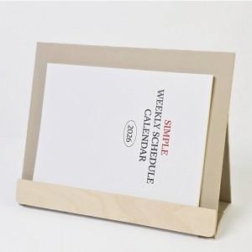

【상세/제작정보】

【인쇄/포장옵션】 | 금박, 은박 / 개별 OPP 포장

【공급단가】 | 수량 | 100~ | 300~ | 500~ | 1,000~ | 3,000~
*VAT별도 | 단가 | 7,540원 | 7,420원 | 7,250원 | 6,960원 | 6,670원

【상품 URL】 | https://dev.easy1.co.kr:443/src/goods_detail.php?gdno=28902

